상품제안서
[쿠비녹스]믹싱볼 찜판2종세트 | 상품코드: S12939

 |  |  |  |  |  | 02-713-8555 | www.synergygift.co.kr
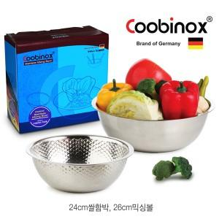

【상세/제작정보】 | 찜요리에 유용한 찜판이 들어가 있어 사용시 편리한 구성으로 되어있습니다

【인쇄/포장옵션】 | 레이저, 스티커 / 포장지포장

【공급단가】 | 수량 | 100~ | 500~ | 1,000~ | 2,000~
*VAT별도 | 단가 | 4,500원 | 4,350원 | 4,200원 | 4,050원

【상품 URL】 | https://synergygift.co.kr:443/src/goods_detail.php?gdno=14529

